Inspeção dos Equipamentos
 |  | Modelo / Versão |  | PS.CBT BEL - 002-01 |  |  |  |  |  |  | PADRÃO DE SERVIÇO |  |  |  |  |  |  | OPERACIONAL |  |  | QUALIDADE |  |  |  |  | SEGURANÇA |  |  | OPERACIONAL
 |  |  |  |  |  |  |  |  |  |  |  |  |  |  |  |  |  |  |  |  |  |  |  |  |  |  |  |  |  |  |  | 1 1
 |  |  |  |  |  |  |  |  |  |  |  |  |  |  |  |  |  | Coordenador |  |  | Gerente |  | Coordenador |  |  | Téc. Segurança |  |  | 1º TURNO

 |  | Nome do Processo |  | Inspeção dos Equipamentos |  |  |  |  |  |  | Setor: |  | QUALIDADE/OPERACIONAL |  |  |  |  | Ramhan Nascimento |  |  | Erivan Soares |  | Marcia dourado |  |  | Danilo Anjos

1
 |  |  |  |  |  |  |  |  | Nº | Descrição da Operação |  |  |  |  | Ponto Vital da Qualidade (Padrão de Qualidade) |  |  |  | Ponto Vital da Operação (Ponto Chave) |  |  |  |  |  | Ferramentas ( Mat. Consumo ) |  |  |  | Consequência da Execução Incorreta para Qualidade |  | Ponto de Segurança

 |  |  |  |  |  |  |  |  | 1 | AVALIAÇÃO DO EQUIPAMENTO |  |  |  |  | PARA REALIZAR O DESEMPILHAMENTO DE RACKS DO QUINTO NÍVEL, DEVE SER UTILIZADO EMPILHADEIRAS: CAPACIDADE: A PARTIR 3 TONELADAS TAMANHO DO GARFO: 1500mm ESPESSURA DO GARFO: 50mm |  |  |  | SE O EQUIPAMENTO ESTIVER EM DESCONFORMIDADE NÃO SERÁ POSSÍVEL INICIAR O DESCARREGAMENTO. |  |  |  |  |  | EMPILHADEIRA A PARTIR DE 3 TON COM GARFO DE COMPRIMENTO MÍNIMO DE 1,5 m |  |  |  | TOMBAMENTO DE CAIXAS METÁLICAS E RACKS, DEVIDO AO PESO E TAMANHO. |  | REALIZAR DIARIAENTE O CHECKLIST DE INSPEÇÃO DAS MAQUINAS 1. DURANTE A RETIRADA DO RACK COM MOTOCICLETAS MANTAR A DISTãNCIA DE +/- 50 cm DA ESTEIRA DE ROLETE, BAIXAR O GARFO DEIXANDO UMA ALTURA DE +/- 20 cm DO PISO PARA REALIZAR A MANOBRA DE MOVIMENTAÇÃO; 2. NÃO TRAFEGAR COM RACK EM CONTATO COM O PISO; 3. É PROIBIDO FAZER MANOBRA DE GIRO COM O GARFO DA EMPILHADEIRA INCLINADO A FRENTE; 4. NÃO UTILIZAR QUALQUER APARELHO ELETRÔNICO DURANTE O PROCESSO; 5. NÃO MOVIMENTAR LOTE COM MAIS DE 02 RACKS MONTADOS; 6. NÃO FRENAR BRUSCAMENTE COM CARGA SOBRE O GARFO INCLINADO A FRENTE; 7. REALIZAR A INCLINAÇÃO DO GARFO COM CARGA ALTA PAUSADAMENTE, SE ATENTANDO AO LIMITE DA EMPILHADEIRA. 8. REALIZAR O PROCESSO EM RITMO CADENCIAL, ATENTANDO A TODOS OS PONTOS DE SEGURANÇA E QUALIDADE. 9. NÃO DEVE HAVER COLABORADORES PRÓXIMOS A ÁREA DE MOVIMENTAÇÃO DO RACK; 10. REALIZAR SHISA KANKO NOS POSTOS DEFINIDOS NO PROCESSO. NOTA: SE O EQUIPAMENTO APRESENTAR PROBLEMAS QUE COMPROMETA A SEGURANÇA DA OPERAÇÃO, FAZER REGISTRO NO CHECKILIST DE ISNPEÇÃO DO EQUIPAMENTO E INFORMAR O SUPERIOR IMEDIATO PARA TOMADA DE AÇÃO.

 |  |  |  |  |  |  |  |  | 2 | AVALIAÇÃO DO EQUIPAMENTO |  |  |  |  | PARA REALIZAR O DESEMPILHAMENTO DE RACKS DO QUINTO NÍVEL, DEVE SER UTILIZADO EMPILHADEIRAS: CAPACIDADE: A PARTIR 4 TONELADAS TAMANHO DO GARFO: 1500mm ESPESSURA DO GARFO: 50mm TORRE TRIPLA DE 06 METROS |  |  |  | SE O EQUIPAMENTO ESTIVER EM DESCONFORMIDADE NÃO SERÁ POSSÍVEL INICIAR O DESCARREGAMENTO. |  |  |  |  |  | EMPILHADEIRA A PARTIR DE 4 TON COM GARFO DE COMPRIMENTO MÍNIMO DE 1,5 m |  |  |  | TOMBAMENTO DE CAIXAS METÁLICAS E RACKS, DEVIDO AO PESO E TAMANHO.

2
CAP.: 4,0 Ton

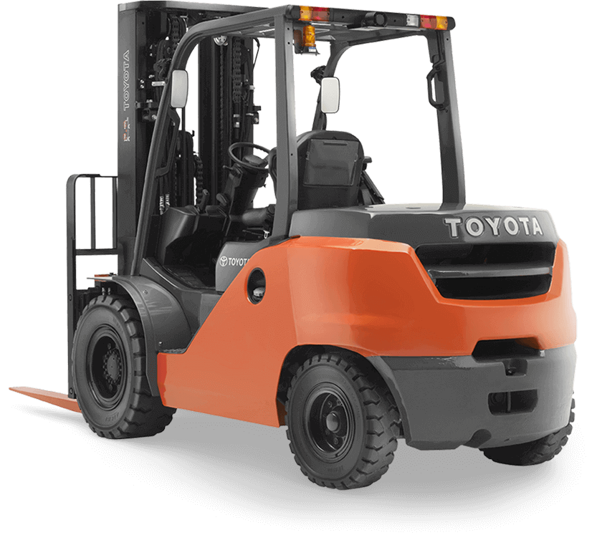

 |  |  |  |  |  |  |  |  | 3 | PONTO DE ATENÇÃO: |  |  |  |  | EM SITUAÇÕES DE FALHA NO EQUIPAMENTE ACIONAR LIDERANÇA OPERACIONAL, EQUIPE DE MANUTENÇÃO E SESMT. |  |  |  | REALIZAR MOVIMENTAÇÕES SEM PLANO DE AÇÃO PREVENTIVO PODE GERAR TOMBAMENTO E ACIDENTES. |  |  |  |  |  | EMPILHADEIRA A PARTIR DE 3 TON COM GARFO DE COMPRIMENTO MÍNIMO DE 1,5 m |  |  |  | TOMBAMENTO DA PILHA COM RACKS E ACIDENTES.

 |  |  |  |  |  |  |  |  | 4

 |  |  |  |  |  |  |  |  | 5

 |  |  |  |  |  |  |  |  | 6

 |  |  |  |  |  |  |  |  | 7

 |  |  |  |  |  |  |  |  | 8




EPI's |  |  |  |  |  |  |  |  |  |  |  |  |  |  |  |  |  |  | No | Nome da Peça |  | Qt | No | Nome da Peça |  |  | Qt
2
3
4
5
6
7
8
1
10
11
12
13
14
15
16
9

 | BONÉ |  | ÓCULOS | CAPACETE | PROTETOR AURICULAR | LUVAS | BOTAS | AVENTAL | MANGOTE |  |  | MASCARA |  | COLETE REFLETIVO |  | APITO | BASTÃO LUMINOSO
 |  |  |  |  |  |  |  |  |  |  |  |  |  |  |  |  |  |  |  |  |  |  |  |  |  |  |  |  | 2025-04-29 | ELBORAÇÃO INCIIAL |  | MÁRCIA DOURADO
 |  |  |  |  |  |  |  |  |  |  |  |  |  |  |  |  |  |  |  |  |  |  |  |  |  |  |  | Rev. | Data | Histórico da Revisão |  | Aprov

Combitrans da Amazônia Ltda

